Sheet1
0 | Основное направление | Категория нарушения | Категория нарушений | Подрядная организация | Описание нарушения | Комментарий | Широта | Долгота
1 | Охрана труда | Работы на высоте_ | Опасные действия* | СиАрСиСи Рус(?) | Допущен без средст защиты от падения с высоты | Приостановка работ до устранения нарушения |  |  | 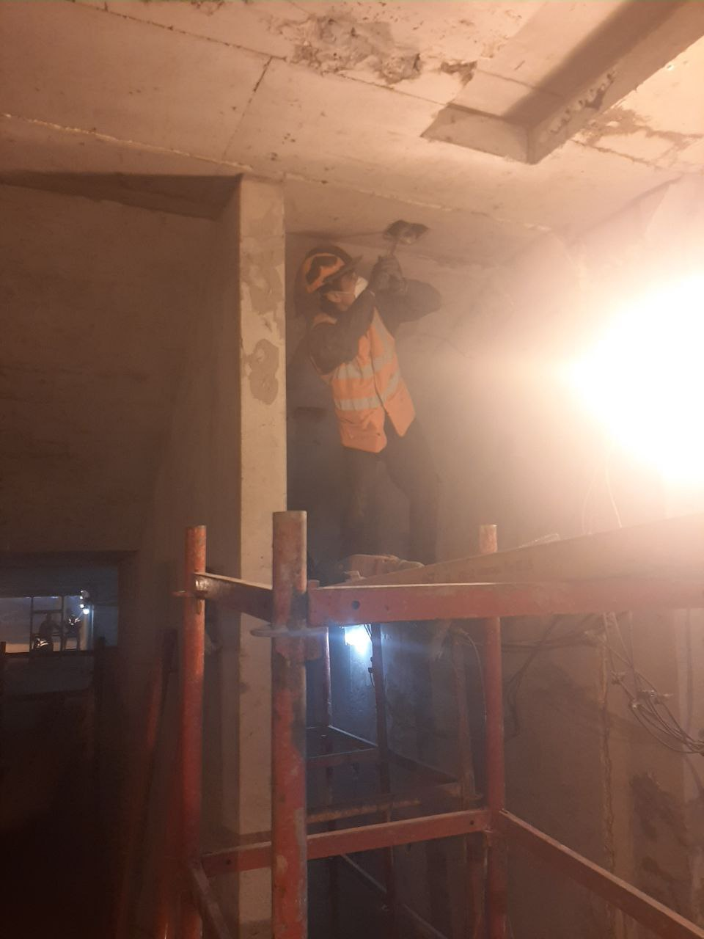
2 | Охрана труда | Не безопасное состояние | Опасная ситуация* | Строй-Монтаж 2002(?) | Лестница не соответствует СТО 75-01 | Установить перрила |  |  | 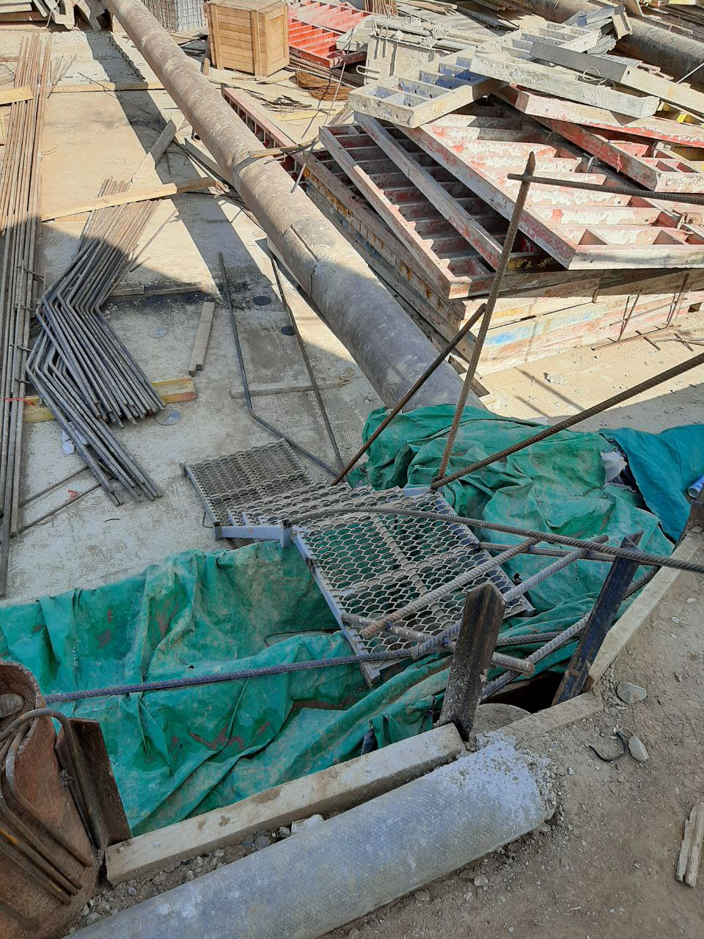
3 | Охрана труда | Электробезопасность_ | Опасная ситуация* | СиАрСиСи Рус(?) | Открыт доступ в распределительный электрощит | Заменить замок, закрыть, ограничить доступ |  |  | 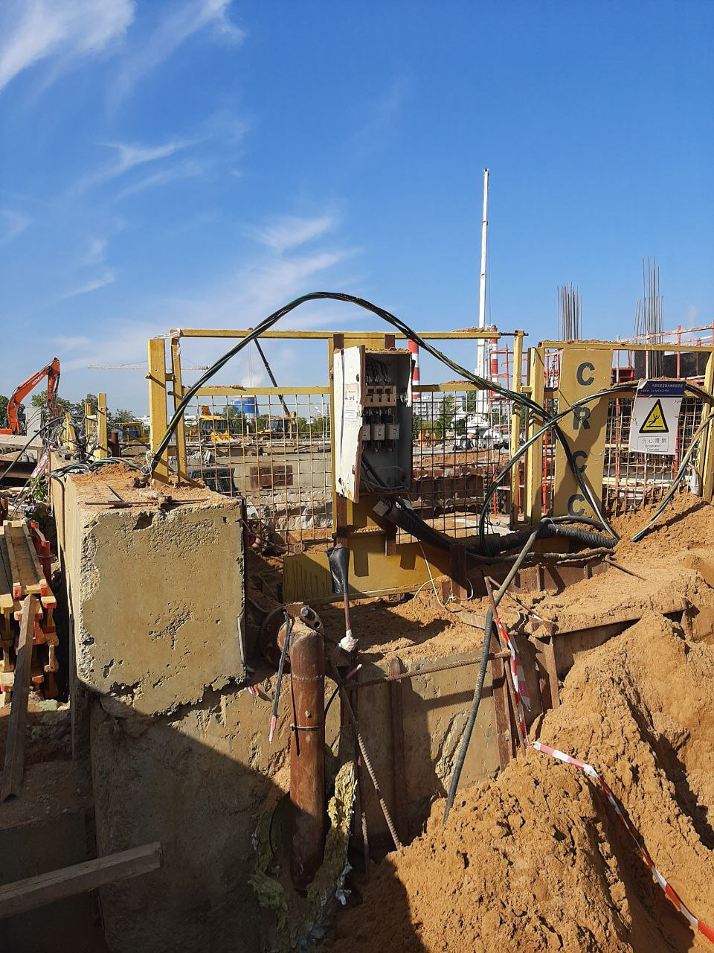
4 | Охрана труда | Охрана труда_ | Опасная ситуация* | Строй-Монтаж 2002(?) | Открыт технологический проем | Закрыть технологический проем решеткой, выставить временное ограждение |  |  | 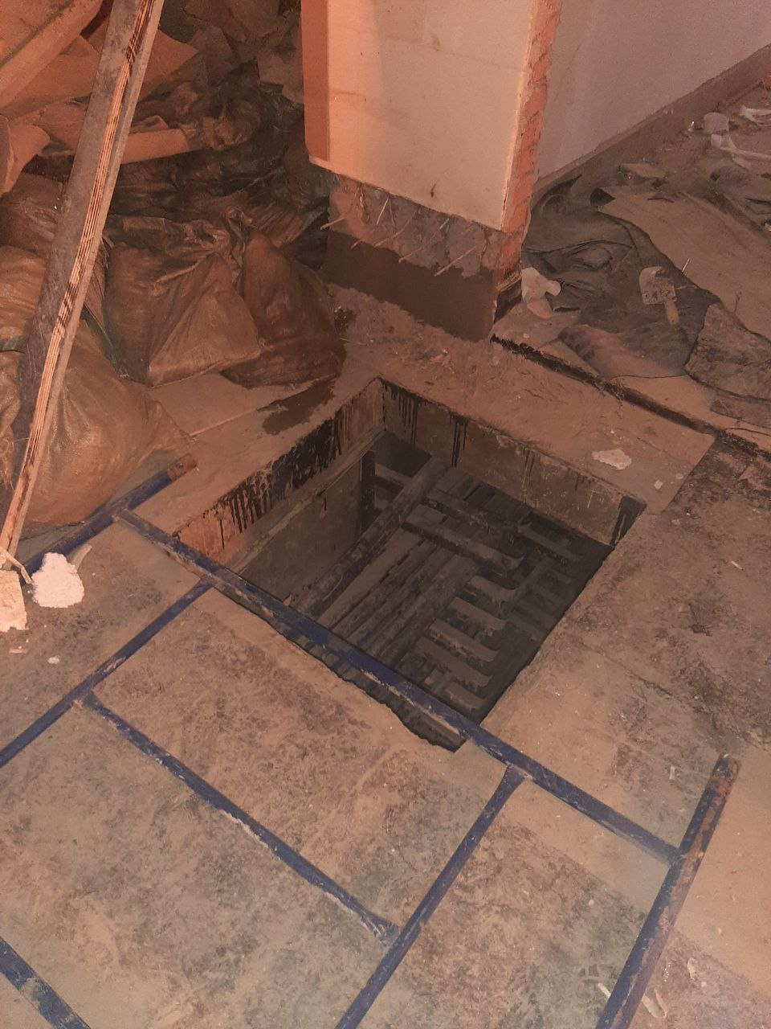
5 | Охрана труда | Не безопасное поведение_ | Опасные действия* | СиАрСиСи Рус(?) | Допускается работник без СИЗ от падения с высоты | Ответстсвенному производителю работ обеспечить работника средством СИЗ от падения с высоты |  |  | 